Sheet1
 |  | الوكيل الحصري في المملكة العربية السعودية (مؤسسة وردة الحلويات للتجارة) الرياض تلفون (0112293200 - 0114530133)
 | الصورة | الإسم | الشد | تاريخ الانتهاء | الكمية
1 | 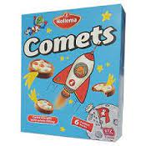 | هليما بسكويت كومتس هولندي | 8X140G | 2023-03-15
2 |  | هليما بسكويت يوفو هولندي H5504 | 8X140G | 2023-01-30
3 |  | هليما كوكيز فول سوداني بالشوكولاتة هولندي H5573 | 12X150G | 2023-01-30
4 |  | هليما كوكيز فول سوداني هولندي H5627 | 12X175G | 2023-01-30
5 |  | هليما كوكيز جوز هند هولندي H5580 | 12X175G | 2023-01-30
6 | 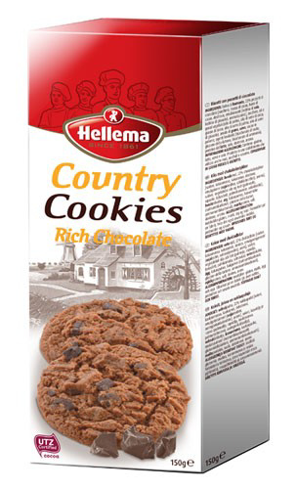 | هليما كاونتري كوكيز شوكولاتة هولندي H0491 | 12X150G | 2023-01-30
7 |  | هليما كاونتري كوكيز بالبندق هولندي H0279 | 12X175G | 2023-01-30
8 |  | هليما كاونتري كوكيز شوكولاتة بالموكا هولندي H0668 | 12X175G | 2023-01-30
9 |  | هليما كرانشي كوكيز فول سوداني هولندي H0116 | 12X175G | 2023-01-30
10 | 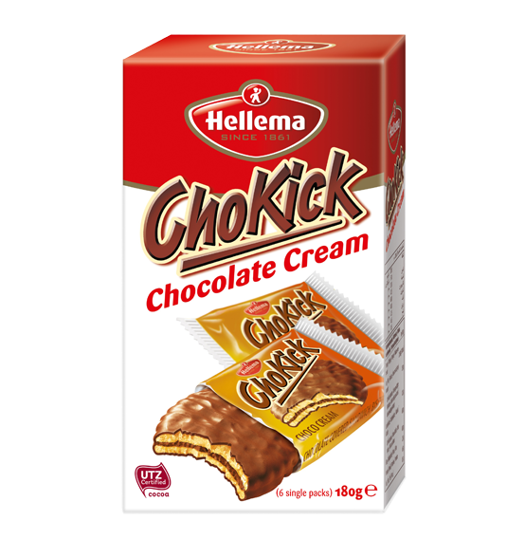 | هليما تشوكيك بسكويت شوكولاتة هولندي H3371 | 12X180G | 2023-01-30
11 | 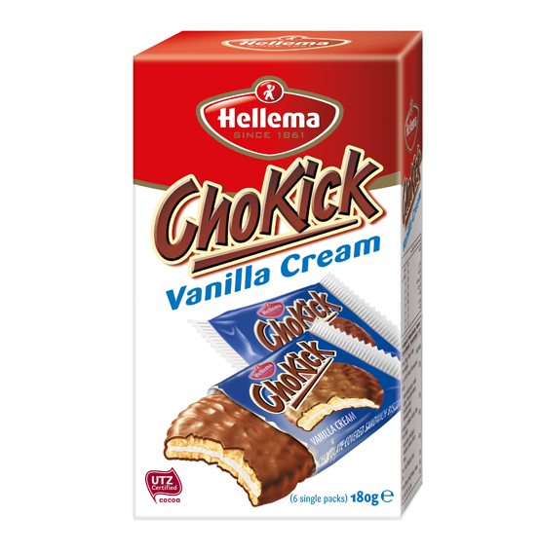 | هليما تشوكيك بسكويت فانيلا هولندي H3135 | 12X180G | 2023-01-30
12 |  | هليما بسكويت سبيكلوس الأصلي هولندي H1024 | 12X400G | 2023-01-30
13 |  | هليما فوري بسكويت بكريمة الفانيلا هولندي H2658 | 12X500G | 2023-01-30
14 |  | هليما فوري بسكويت بكريمة الكاكاو هولندي H1392 | 12X500G | 2023-01-30
15 | 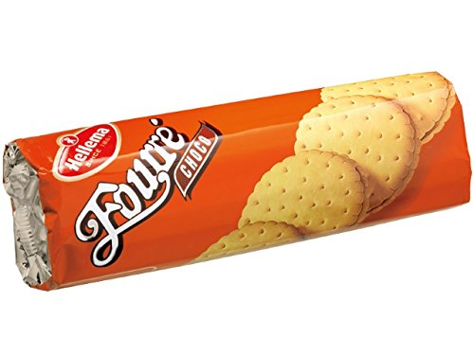 | هليما فوري بسكويت بكريمة الكاكاو هولندي | 20X300G | 2023-01-30
16 |  | هليما فوري بسكويت دبل شوكولاتة هولندي H0998 | 20X300G | 2023-01-30
17 |  | هليما مادوناس بسكويت مكرمل بكريمة الفانيلا هولندي | 24X176G | 2023-03-15
18 |  | هليما مادوناس بسكويت بكريمة البندق هولندي H5738 | 24X175G | 2023-01-30
19 |  | هليما مادوناس بسكويت شوفان بكريمة الفانيلا هولندي H5585 | 24X175G | 2023-01-30
20 |  | هليما مادوناس بسكويت كاكاو بكريمة الفانيلا هولندي H5592 | 24X176G | 2023-01-30

